1
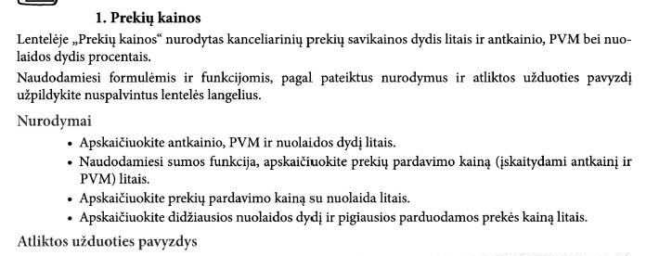
PREKIŲ KAINOS
Antkainis | 12%
PVM | 21%

Prekė | Savikaina, Lt | Antkainis, Lt | PVM, Lt | Pardavimo kaina, Lt | Nuolaida |  | Pardavimo kaina su nuolaida, Lt
 |  |  |  |  | % | Lt
Sąsiuvinis linijomis | 1.60 | 0.19 | 0.34 | 2.13 | 25 | 0.53 | 1.60
Sąsiuvinis langeliais | 1.59 | 0.19 | 0.33 | 2.11 | 25 | 0.53 | 1.59
Pieštukas | 1.09 | 0.13 | 0.23 | 1.45 | 15 | 0.22 | 1.23
Liniuotė | 2.65 | 0.32 | 0.56 | 3.52 | 20 | 0.70 | 2.82
Tušinukas | 8.00 | 0.96 | 1.68 | 10.64 | 10 | 1.06 | 9.58

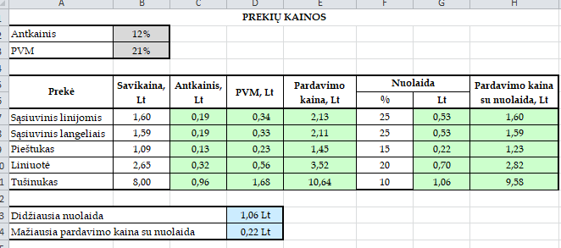
Didžiausia nuolaida |  |  | 1.06 Lt
Mažiausia pardavimo kaina su nuolaida |  |  | 0.22 Lt

 | yra skirtumas, ar įrašytas procentas, ar skaičius
 | 100% | -> 1
 | 50% | -> 0,5
 | 100 | -> 100
 | 50 | -> 50

2
 |  | Skaitmens vieta skaičiuje
 |  | Vienetai | Dešimtys | Šimtai
Skaitmenys | 4 | 0 | 1 | 0
 | 7 | 1 | 0 | 0
 | 8 | 0 | 0 | 1
 |  | 7 | 4 | 8

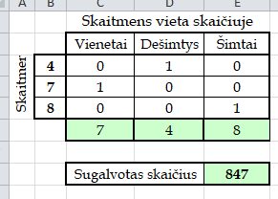
 |  | Sugalvotas skaičius |  | 847

 |  | į C6 langelį įrašykite vieną formulę ir ją kopijuokite į langelius D6 ir E6

3
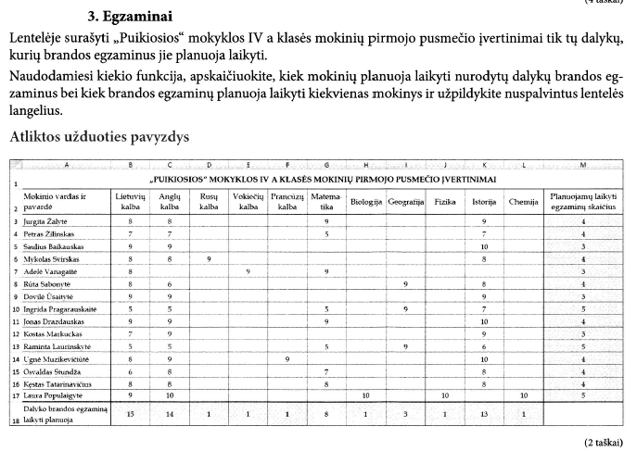
„PUIKIOSIOS“ MOKYKLOS IV A KLASĖS MOKINIŲ PIRMOJO PUSMEČIO ĮVERTINIMAI
Mokinio vardas ir pavardė | Lietuvių kalba | Anglų kalba | Rusų kalba | Vokiečių kalba | Prancūzų kalba | Matema-tika | Biologija | Geografija | Fizika | Istorija | Chemija | Planuojamų laikyti egzaminų skaičius
Jurgita Žalytė | 8 | 8 |  |  |  | 9 |  |  |  | 9 |  | 4
Petras Žilinskas | 7 | 7 |  |  |  | 5 |  |  |  | 7 |  | 4
Saulius Baikauskas | 9 | 9 |  |  |  |  |  |  |  | 10 |  | 3
Mykolas Svirskas | 8 | 8 | 9 |  |  |  |  |  |  | 8 |  | 4
Adelė Vanagaitė | 8 |  |  | 9 |  | 9 |  |  |  |  |  | 3
Rūta Sabonytė | 8 | 6 |  |  |  |  |  | 9 |  | 8 |  | 4
Dovilė Ūsaitytė | 9 | 9 |  |  |  |  |  |  |  | 9 |  | 3
Ingrida Pragarauskaitė | 5 | 5 |  |  |  | 5 |  | 9 |  | 7 |  | 5
Jonas Drazdauskas | 9 | 9 |  |  |  | 9 |  |  |  | 10 |  | 4
Kostas Markuckas | 7 | 9 |  |  |  |  |  |  |  | 9 |  | 3
Raminta Laurinskytė | 5 | 5 |  |  |  | 5 |  | 9 |  | 6 |  | 5
Ugnė Muzikevičiūtė | 8 | 9 |  |  | 9 |  |  |  |  | 10 |  | 4
Osvaldas Stundža | 6 | 8 |  |  |  | 7 |  |  |  | 8 |  | 4
Kęstas Tatarinavičius | 8 | 8 |  |  |  | 8 |  |  |  | 8 |  | 4
Laura Populaigytė | 9 | 10 |  |  |  |  | 10 |  | 10 |  | 10 | 5
Dalyko brandos egzaminą laikyti planuoja | 15 | 14 | 1 | 1 | 1 | 8 | 1 | 3 | 1 | 13 | 1

 | yra keletas kiekio funkcijų:
 |  | count | skaičiuoja langelius, turinčius skaičius
 |  | counta | skaičiuoja netuščius langelius
 |  | countblank | skaičiuoja tuščius langelius
 |  | countif | skaičiuoja langelius, atitinkančius tam tikrą sąlygą (kiek yra didesnių už nulį)
 |  | countifs | skaičiuoja langelius, atitinkančius tam tikras sąlygas (kiek yra didesnių už nulį ir mažesnių už penkis)

4
ORŲ STEBĖJIMŲ DUOMENYS |  |  |  | STEBĖJIMŲ ANALIZĖ
Mėnesio diena | Rugsėjis | Spalis | Lapkritis |  | Rugsėjis | Spalis | Lapkritis
1 | S | L | L | Saulėtų dienų skaičius | 9 | 8 | 8
2 | S | L | L | Apniukusių dienų skaičius | 13 | 15 | 10
3 | A | L | L | Lietingų dienų skaičius | 8 | 8 | 12
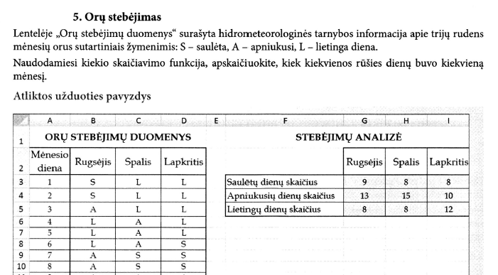
4 | L | A | L
5 | L | A | L
6 | L | A | S
7 | A | S | S
8 | A | S | S
9 | A | A | A
10 | S | A | A
11 | S | A | A
12 | S | L | A
13 | S | L | S
14 | A | L | S
15 | L | A | A
16 | L | A | A
17 | A | S | L
18 | S | S | L
19 | A | A | L
20 | A | L | S
21 | L | L | S
22 | L | A | S
23 | A | A | A
24 | A | S | A
25 | L | S | A
26 | A | S | L
27 | S | A | L
28 | S | A | L
29 | A | A | L
30 | A | A | A
31 |  | S

5
BILIETŲ Į TEATRĄ UŽSAKYMAS
Nr. | Vardas | Pavardė | Klasė | Bilietų skaičius
1 | Jonas | Jonaitis | 4ga | 2
2 | Petras | Petraitis | 4ga | 1
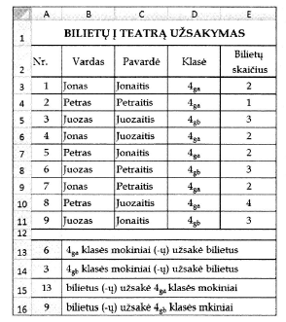
3 | Juozas | Juozaitis | 4gb | 3
4 | Jonas | Juozaitis | 4ga | 2
5 | Petras | Jonaitis | 4ga | 2
6 | Juozas | Petraitis | 4gb | 3
7 | Jonas | Petraitis | 4ga | 2
8 | Petras | Juozaitis | 4ga | 4
9 | Juozas | Jonaitis | 4gb | 3

6 | 4ga klasės mokiniai (-ų) užsakė bilietus
3 | 4gb klasės mokiniai (-ų) užsakė bilietus
13 | bilietus (-ų) užsakė 4ga klasės mokiniai
9 | bilietus (-ų) užsakė 4gb klasės mkiniai

 | countif | skaičiuoja langelius, atitinkančius tam tikrą sąlygą (kiek yra didesnių už nulį)
 | sumif | sudeda langelius, atitinkančius tam tikrą sąlygą (suma skaičių, kurie yra didesni už nulį)

6
PATIKRINAMOJO DARBO REZULTATAI
Klasė | Mokinių darbų įvertinimų vidurkis | Vidurkis
11 a | 6.145 | 6.1
11 b | 9.198 | 9.2
11 c | 9.5455 | 9.5
11 d | 7.789 | 7.8
11 e | 8.412 | 8.4
11 f | 5.911 | 5.9
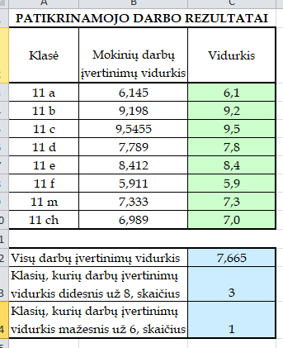
11 m | 7.333 | 7.3
11 ch | 6.989 | 7.0
 |  |  | yra keletas apvalinimo funkcijų:
Visų darbų įvertinimų vidurkis |  | 7.665 |  | round | suapvalina skaičių iki nurodyto dešimtainių skaitmenų kiekio
Klasių, kurių darbų įvertinimų vidurkis didesnis už 8, skaičius |  | 3 |  | roundup | suapvalina skaičių iki didesnio
Klasių, kurių darbų įvertinimų vidurkis mažesnis už 6, skaičius |  | 1 |  | rounddown | suapvalina skaičių iki mažesnio
 |  |  |  | trunc | suapvalina skaičių iki sveikojo
 |  |  |  | floor | suapvalina reikšmę iki artimesnio mažesniojo
 |  |  |  | int | suapvalina skaičių iki artimiausios sveikosios reikšmės

7
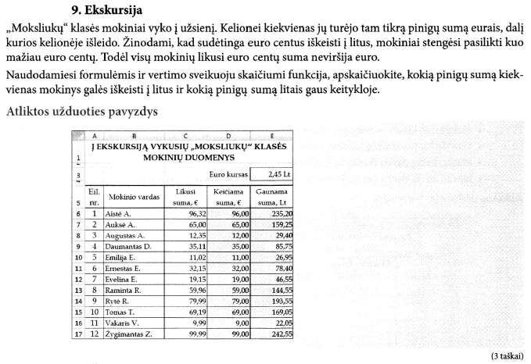
Į EKSKURSIJĄ VYKUSIŲ „MOKSLIUKŲ“ KLASĖS MOKINIŲ DUOMENYS

 |  |  | Euro kursas | 2.45 €

Eil. nr. | Mokinio vardas | Likusi suma, € | Keičiama suma, € | Gaunama suma, Lt
1 | Aistė A. | 96.32 | 96.00 | 235.20
2 | Auksė A. | 65.00 | 65.00 | 159.25
3 | Augustas A. | 12.35 | 12.00 | 29.40
4 | Daumantas D. | 35.11 | 35.00 | 85.75
5 | Emilija E. | 11.02 | 11.00 | 26.95
6 | Ernestas E. | 32.15 | 32.00 | 78.40
7 | Evelina E. | 19.15 | 19.00 | 46.55
8 | Raminta R. | 59.96 | 59.00 | 144.55
9 | Rytė R. | 79.99 | 79.00 | 193.55
10 | Tomas T. | 69.19 | 69.00 | 169.05
11 | Vakaris V. | 9.99 | 9.00 | 22.05
12 | Žygimantas Z. | 99.99 | 99.00 | 242.55

8
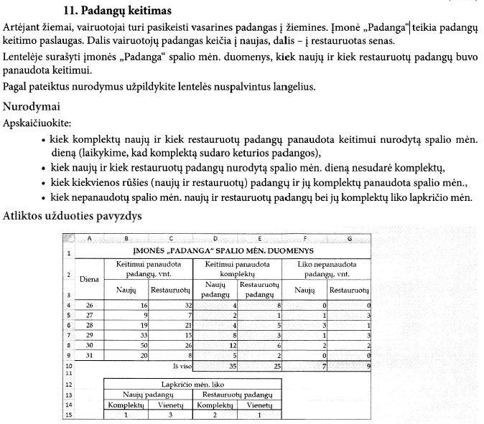
ĮMONĖS „PADANGA“ SPALIO MĖN. DUOMENYS
Diena | Keitimui panaudota padangų, vnt. |  | Keitimui panaudota komplektų |  | Liko nepanaudota padangų, vnt.
 | Naujų | Restauruotų | Naujų padangų komplektų kiekis | Restauruotų padangų komplektų kiekis | Naujų | Restauruotų
26 | 16 | 32 | 4 | 8 | 0 | 0
27 | 9 | 7 | 2 | 1 | 1 | 3
28 | 19 | 21 | 4 | 5 | 3 | 1
29 | 33 | 15 | 8 | 3 | 1 | 3
30 | 50 | 26 | 12 | 6 | 2 | 2
31 | 20 | 8 | 5 | 2 | 0 | 0
Iš viso |  |  | 35 | 25 | 7 | 9

 | Lapkričio mėn. liko
 | Naujų padangų |  | Restauruotų padangų
 | Komplektų | Vienetų | Komplektų | Vienetų
 | 1 | 3 | 2 | 1

10
ŠVIESOS LŪŽIO DĖSNIS
Kritimo kampo α sinuso ir lūžio kampo β sinuso santykis dviem terpėms yra pastovus dydis ir vadinamas lūžio rodikliu

Geltonos spalvos spindulio kritimo kampas |  |  | 45 | laipsniai

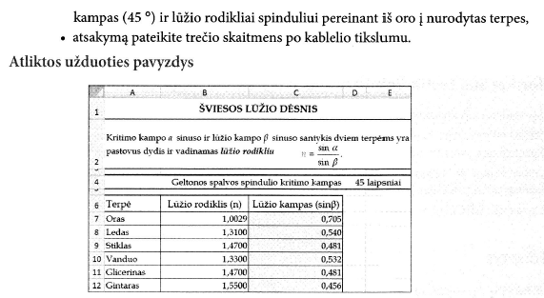
Terpė | Lūžio rodiklis (n) | Lūžio kampas (sinβ)
Oras | 1.0029 | 0.706
Ledas | 1.3100 | 0.54
Stiklas | 1.4700 | 0.481
Vanduo | 1.3300 | 0.532
Glicerinas | 1.4700 | 0.481
Gintaras | 1.5500 | 0.456

 | Yra skirtumas, ar atsakymą reikia suapvalinti, ar pateikti kokiu nors tikslumu. Pirmu atveju naudojame apvalinimo funkcijas. Atru atveju formatuojam.

